Фабрики вязального трикотажа
№ | Город | Название фабрики | Фото иконки | Weixin ID | Сегмент | Адрес фабрики | Взаимодействие | Номер телефона
1 |  |  |  | mkiujn33538 | средний/средний + |  | взаимодействовали много раз | 18688733538
2 |  |  |  | DGCD-02 | средний/средний + |  | взаимодействовали много раз
3 |  | GUOOU | 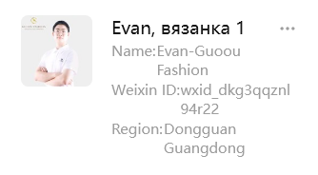 | wxid_dkg3qqznl94r22 | средний+/премиум | 广东省东莞市大朗镇顺兴四路26号 | взаимодействовали один раз или более
4 |  | 东莞市以利海通纺织有限公司 Dongguan Yili Haitong Textile Co., Ltd. | 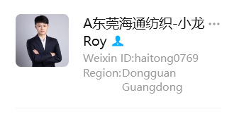 | haitong0769 | средний+ | 广东省东莞市富民北路439号纱线世界7号楼 | взаимодействовали один раз или более

Фабрики носков
№ | Город | Название фабрики | Фото иконки | Weixin ID | Сегмент | Адрес фабрики | Взаимодействие | Номер телефона
1 |  |  | 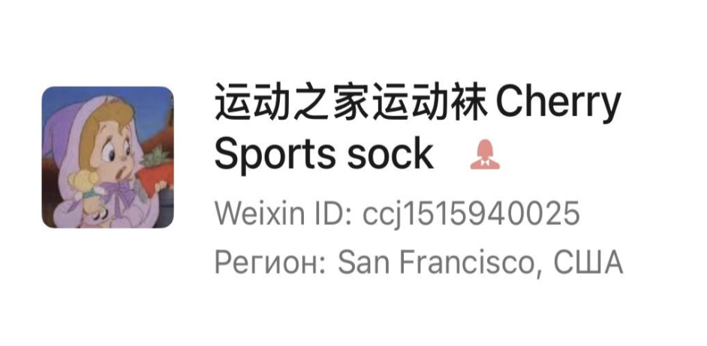 | ccj1515940025 | средний + / премиум | 浙江省诸暨市大唐街道轻纺北路818号 | взаимодействовали два раза | 15988206252

Фабрики кепок
№ | Город | Название фабрики | Фото иконки | Weixin ID | Сегмент | Адрес фабрики | Взаимодействие | Номер телефона
1 |  |  | 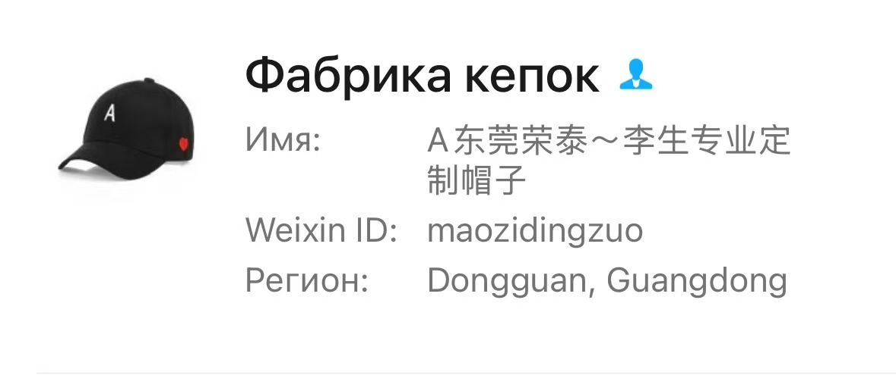 | maozidingzuo

Фабрики трикотажа
№ | Город | Название фабрики | Фото иконки | Weixin ID | Сегмент | Адрес фабрики | Взаимодействие | Номер телефона | Комментарий
1 | Дунгуань | 恒悦服饰有限公司 |  | Stellalong0899 | Средний/средний+ | 广东省东莞市虎门镇 南栅3区元头新村第2栋2号 | Взаимодействовали много раз | Stella Long 13433629230
2 | Чжуншань | 广东中山拓威服饰有限公司 TW | 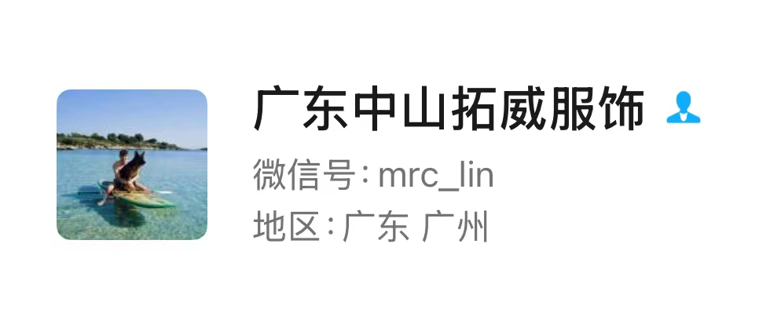 | mrc_lin |  | 广东省中山市沙溪镇象角村康乐北路46号3楼 |  | 13528832027 150643206@q9.com www.tuowei.com | от120 шт один цвет

Фабрики верхней одежды
№ | Город | Название фабрики | Фото иконки | Weixin ID | Сегмент | Адрес фабрики | Взаимодействие | Номер телефона
1 | Нанкин |  |  | douba_wz | средний+ | 南京市雨花台区软件大道21号C座302室 | Взаимодействовали много раз | 魏忠 13813889480
2 | Цюаньчжоу | 泉州鲁鲁森服饰有限公司 | 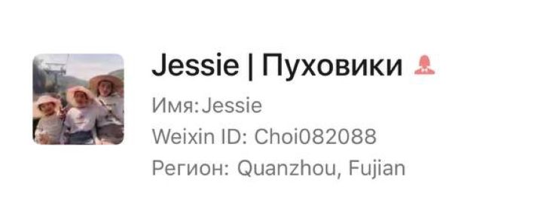 | Choi082088 |  | 福建省泉州市晋江市新塘街道新韵路18号新城路交叉口 |  | 鲁鲁 18350586978
3 | Фучжоу | Fuzhou David Garments Co., Ltd |  | wxid_ah8mw51k4npw21 |  | No.112, Industrial Second Road, Guzhang Industrial Park, Qinjiang Town, Shicheng County, Ganzhou, Jiangxi Sheng, China |  | www.david-garments.com

Фабрики нижнего белья
№ | Город | Название фабрики | Фото иконки | Weixin ID | Сегмент | Адрес фабрики | Взаимодействие | Номер телефона
1 | Чжуншань | 中山酷适服饰有限公司 | 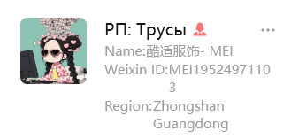 | MEI19524971103 |  | 中山市永业路4号附近 | Взаимодействовали один раз

Фабрики домашнего текстиля (пиж
№ | Город | Название фабрики | Фото иконки | Weixin ID | Сегмент | Адрес фабрики | Взаимодействие | Номер телефона | Комментарий
1 | Ханчжоу (Линпин) | 丝路凤凰 | 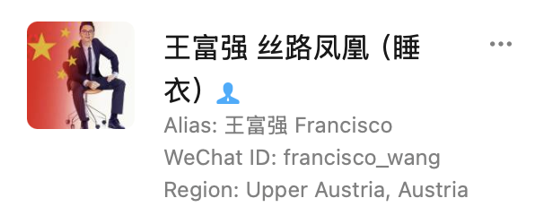 | francisco_wang |  | - |  | - | пижамы среднего качества

